상품제안서
접이식 폴딩 쇼핑카트 | 상품코드: F25650

 |  |  |  |  |  |  | 02-412-0044 | www.easy1.co.kr
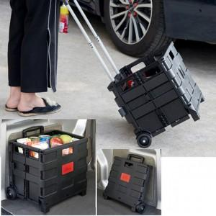

【상세/제작정보】

【인쇄/포장옵션】 | / 별도문의

【공급단가】 | 수량 | 50~ | 100~ | 500~ | 1,000~ | 2,000~
*VAT별도 | 단가 | 10,970원 | 10,790원 | 10,530원 | 10,270원 | 10,090원

【상품 URL】 | http://www.easy1.co.kr/src/goods_detail.php?gdno=25650

